Hoja 1
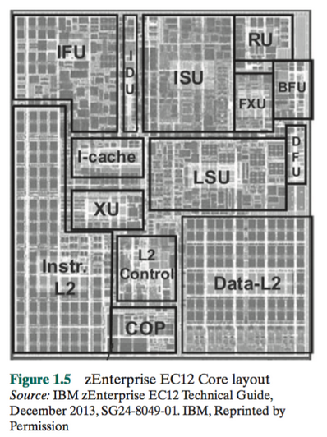
La imagen de la izquierda muestra la composición del núcleo (Core) zEnterprise EC12

Investiga la función y el nombre de cada una de las sub-areas principales presentadas en éste núcleo

 | Nombre | Función
ISU | Unidad de secuencia de instrucciones | Determina la secuencia en las que se ejecutan las instrucciones
IFU | Unidad de obtención de instrucciones | Gestiona la lógica para obtener instrucciones
IDU | Unidad de decodificación de instrucciones | Realiza la decodificación de todos los códigos de las operaciones
LSU | Unidad de almacenamiento de carga | Gestiona el tráfico de datos entre L1 y L2 y las unidades de ejecución funcional. Además maneja todo tipos de accesos y operaciones de diferentes longitudes, modos y formatos.
XU | Unidad de traducción | Traduce de dirección lógica a dirección física
FXU | Unidad de punto fijo | Ejecuta operaciones aritméticas de punto fijo
BFU | Unidad binaria de coma flotante | Gestiona todas las operaciones binarias y hexadecimales de coma flotante, también multiplicaciones de punto fijo.
RU | Unidad de recuperación | Guarda una copia de todos los estados incluyendo registros y señales de fallo
COP | Coprocesador dedicado | Responsable de compresión y cifrado de datos para cada núcleo
I-cache | Instrucciones de caché | Obtiene instrucciones previamente antes de que sean necesarias
L2 control | Control de caché L2 | Gestiona el tráfico entre los dos caches L2
Data-L2 | Datos de caché L2 | Gestiona el trafico de los datos de la memoria, no instrucciones
Instr-L2 | Instrucciones de caché L2 | Gestiona instrucciones de cache L2

